11번가
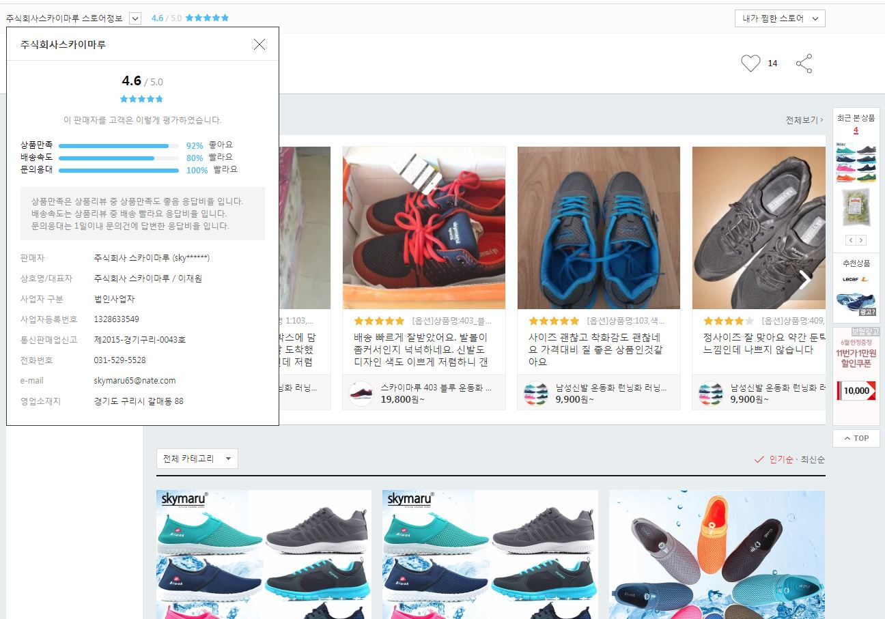
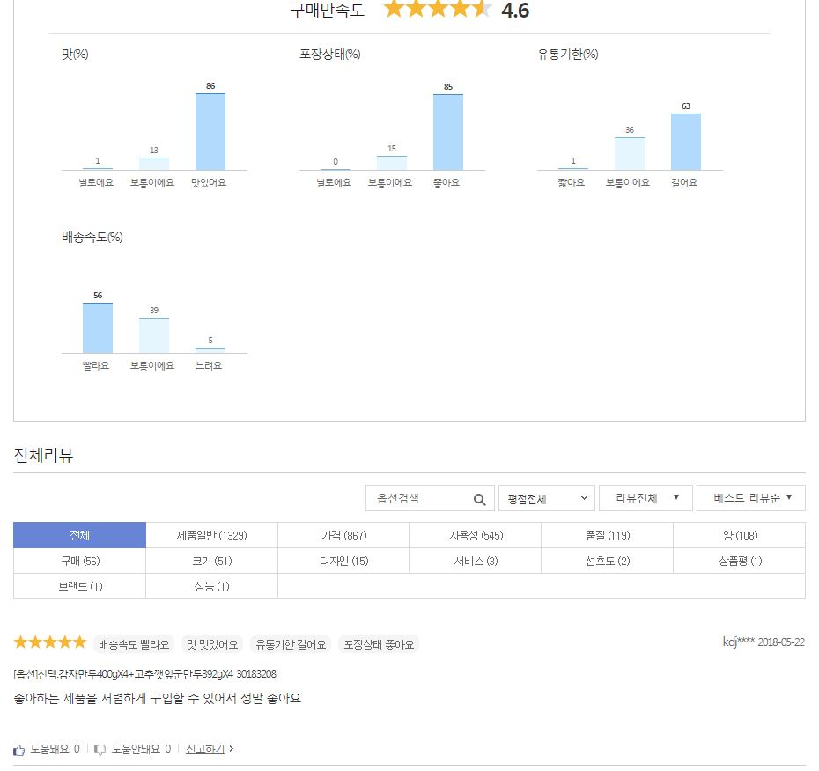
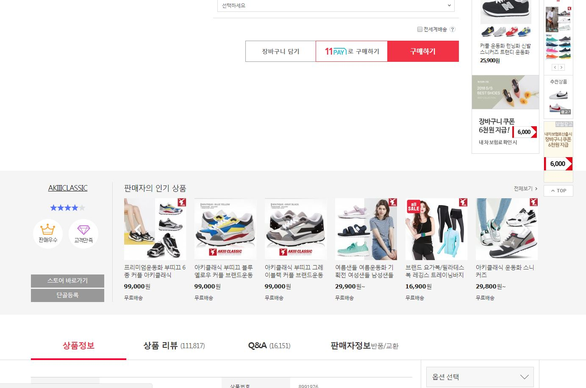
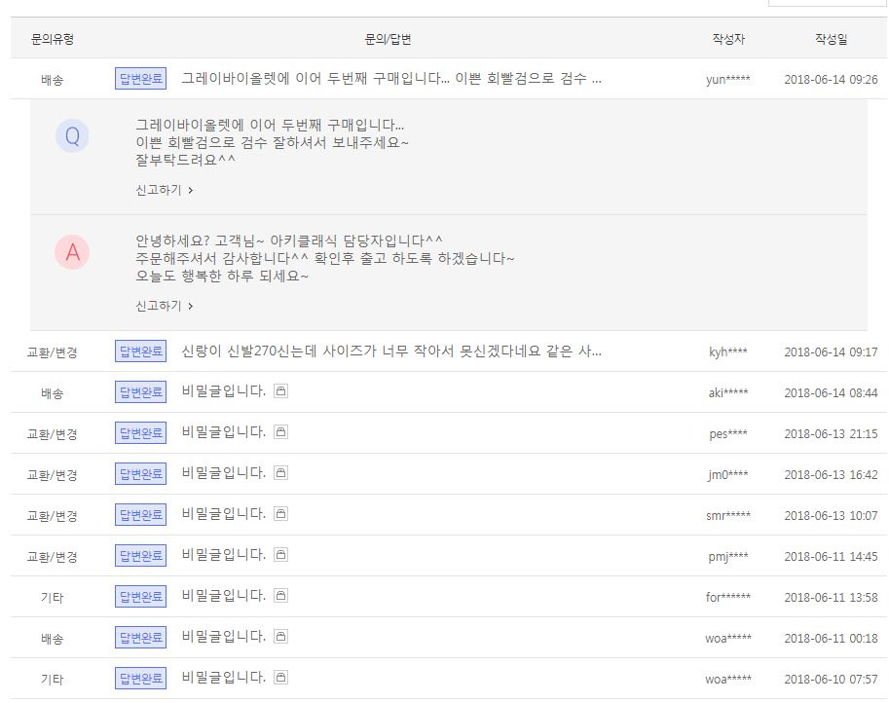
Seller, seller id, seller url | 제품정보 | Reviews | qna | 리뷰에 많이 등장한 단어 | Price | Ranking | Brand | 개요: 리뷰/별점
판매자명 , 스토어 |  | 구매 만족도 별점 | 질문자 |  |  |  |  | 만족도
연락처 |  | 각 항목 | 질문 일자 |  |  |  |  | 구매수
스토어 별점 |  | 각 항목의 별로에요, 보통이에요, 좋아요 퍼센트 | 질문 내용 |  |  |  |  | 관심수
스토어 등급 |  | 전체 리뷰 - 리뷰 항목- 각 항목의 리뷰수 | 답변 내용 |  |  |  |  | 평균 별점수
스토어 url |  | 리뷰 별점 | 답변자 |  |  |  |  | 붐 수
스토어 관심수 |  | 리뷰 태그
스토어 상품만족 퍼센트 |  | 리뷰에서 구입한 제품
스토어 배공속도 퍼센트 |  | 리뷰 등록일
스토어 문의 응대 퍼센트 |  | 리뷰 내용
 |  | 리뷰 도움돼요 수

